Ergebnisliste
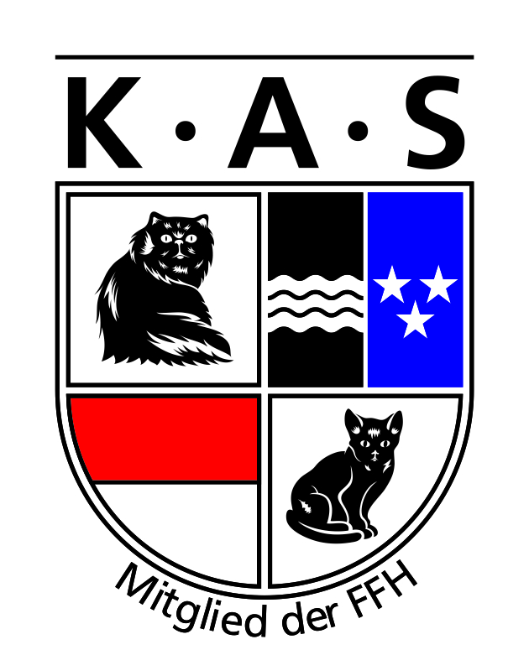
 | KATZENCLUB
 | AARGAU
 | SOLOTHURN

"KAS-AusstellungsSTAR" 2014

Name Katze | DOB | Ausstellungsort | Datum | Bewertung | BiV | NOM | BiS | Besitzer

Beispiel:
Musterkater von Hier | 2009-10-26 | Wohlen | 2012-01-07 | CAC | ja | nein | nein | Frau Mustermann
 |  | Wohlen | 2012-01-08 | CACIB | ja | ja | nein

